产前版12.29
广州冒泡电商有限公司：批办评语
订单款号： | 23SS-MS0249 |  | 批办师： |  | 彭小平 |  | 批办类型： | 产前版
供应商： | 拓莎 |  | 设计师： |  | 梦双 |  | 批办日期： | 2022-12-29
样衣批复意见 FITTING SAMPLE APPROVAL COMMENT
设计 工艺 版型 |  |  |  |  |  | 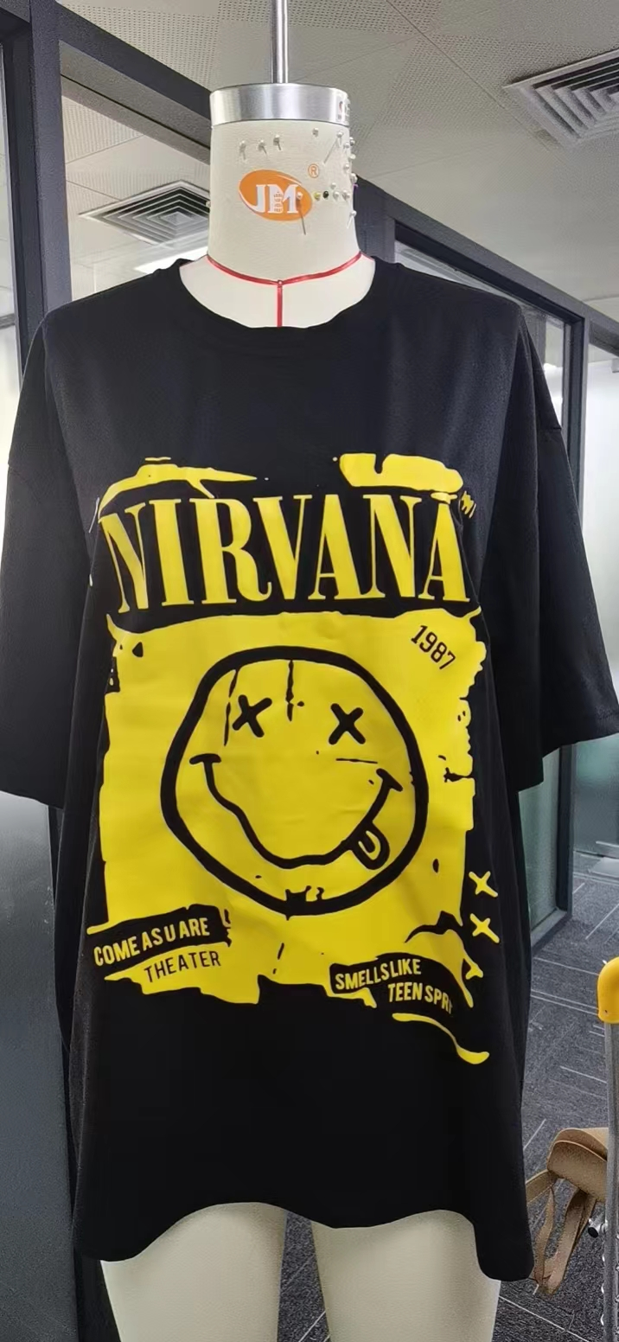 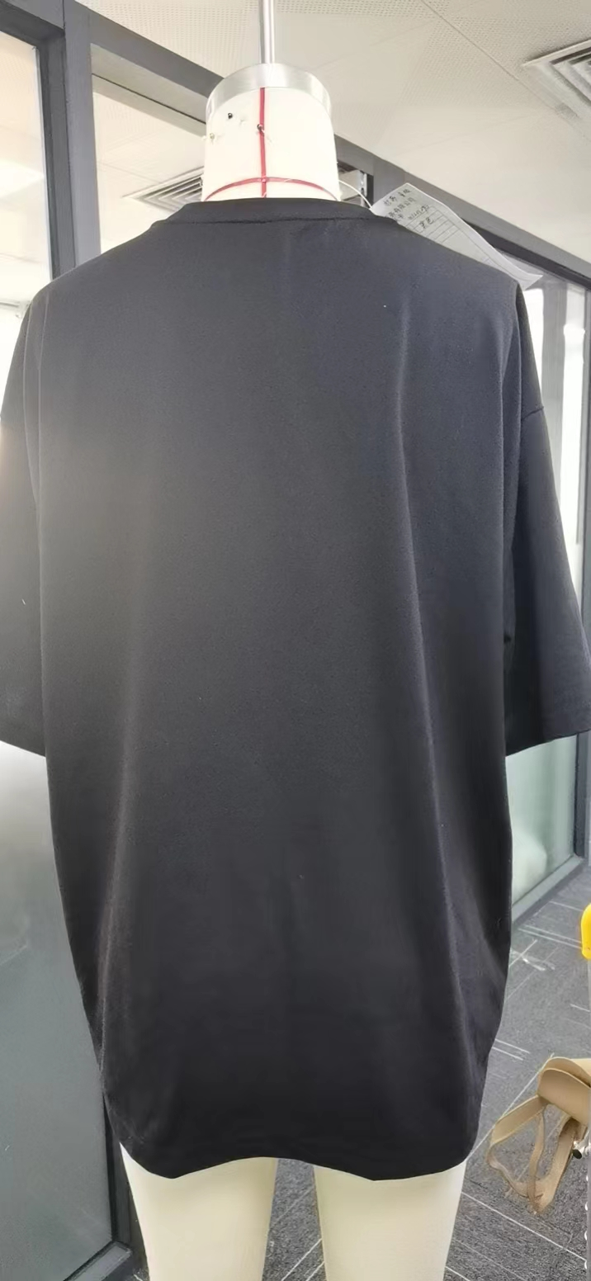

 | OK

部位 度量方法 |  | 基码S 样板尺寸 | 误差 | 要求 尺寸
衣长（后中领骨度） |  | 69 |  | 69
肩宽（骨至骨直度） |  | 54.5 |  | 54.5
胸围（夹下2CM直度） |  | 117 |  | 117
脚围（直度） |  | 120 |  | 120
夹直（直度） |  | 23 |  | 23
袖长（肩点至袖口） |  | 23.5 |  | 23.5
袖口（直度） |  | 40 |  | 40
领宽（骨至骨直度） |  | 19.5 |  | 19.5
前领深（肩骨垂直至前中领骨 |  | 11 |  | 11
领围（沿骨拉度） |  | 60 |  | 60
领高 |  | 1.8 |  | 1.8

本工艺单中未列明工艺标准均以 《 工艺执行项目规范标准》 为准。

结论 Conclusion |  | 改善以上问题，可开大货

